consumos
FICHA PARA EL CONSUMO DE MATERIALES DE CALZADO Y MARROQUINERIA
DOCENTE ENCARGADO | JULIANA ROMERO |  | CURSO/TECNICO | COSTO POR PAR/PRODUCTO
NOMBRE DEL PRODUCTO | BOLSO DE MANO |  | COMPLEMENTARIOS | $ 18,630
FECHA DE ELABORACION DEL PRODUCTO |  | NUMERO DE CEDULA | NUMERO DE FICHA | CANTIDAD A PRODUCIR
FECHA ENTREGA DEL PRODUCTO | 2023-05-09 | 1032366226 | 2709092 | 30
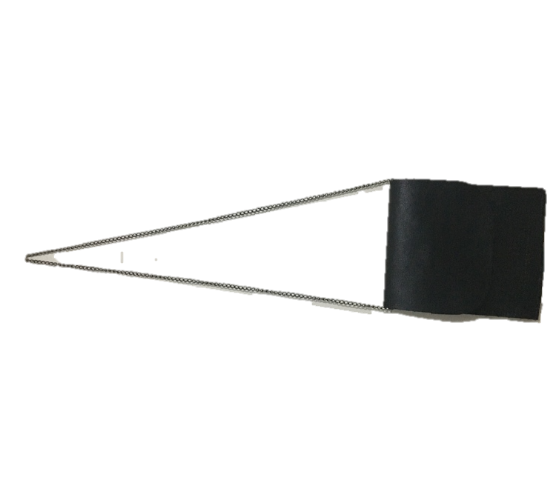
MATERIALES E INSUMOS. | COLOR O REFERENCIA. | CONSUMO POR PRODUCTO | VALOR UNIDAD DE CONSUMO | 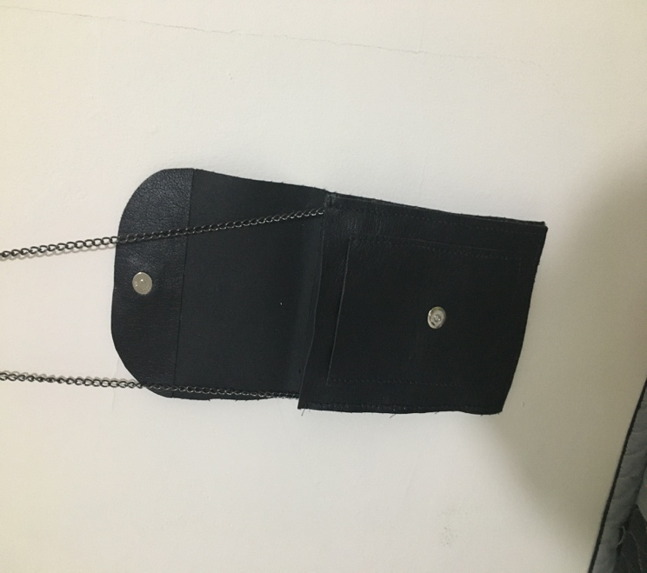 ESPACIO PARA LA IMAGEN DEL PRODUCTO poner la imagen es obligatorio
Cuero Napa confeccion (Dm2) | NEGRO | 30.0 | $ 491.0
Broche Iman Mediano ( unidad) | 0 | 30.0 | $ 130.0
0 | 0 | 0.0 | $ 0.0
0 | 0 | 0.0 | $ 0.0
0 | 0 | 0.0 | $ 0.0
0 | 0 | 0.0 | $ 0.0
0 | 0 | 0.0 | $ 0.0
0 | 0 | 0.0 | $ 0.0
0 | 0 | 0.0 | $ 0.0
0 | 0 | 0.0 | $ 0.0
0 |  | 0.0 | $ 0.0
0 | 0 | 0.0 | $ 0.0
0 | 0 | 0.0 | $ 0.0
0 | 0 | 0.0 | $ 0.0
0 |  | 0.0 | $ 0.5
0 | 0 | 0.0 | $ 0.0
0 | 0 | 0.0 | $ 0.0
0 | 0 | 0.0 | $ 0.0 | VALOR DEL PRODUCTO FINAL | $ 20,493
0 | 0 | 0.0 | $ 0.0
0 | 0 | 0.0 | $ 0.0
0 | 0 | 0.0 | $ 0.0 | VALOR DE LA PRODUCCION | $ 614,790
0 | 0 | 0.0 | $ 0.0
0 | 0 | 0.0 | $ 0.0
0 | 0 | 0.0 | $ 0.0
0 | 0 | 0.0 | $ 0.0
OBSERVACIONES
BOLSO DE MANO 3 SERVICIOS, 20 CM + 15 CM CORREA DE 1,15 MT , CIERRE IMÁN
HILO ENCERADO A TONO DEL CUERO

INSUMOS SIN COSTO | CANTIDA | MODIFICADO POR: JAIDER ROJAS - ALMACENISTA (26-02-2017)SENA ITAGUI ANTIOQUIA
Aguja Corta Cabo Delgada (unidad) | 0.0
Aguja Corta Cabo Grueso (unidad) | 0.0
Bolsa Plastica Cargadera ( unidad) | 0.0
Bolsa plastica de 12*14 ( unidad) | 0.0
Bolsa Plastica de 15*22 ( unidad) | 0.0
Cambre de 100gr (cm²) | 0.0
Carton Corrugado (pliego) | 0.0
Carton duplex (pliego) | 0.0
Carton Paja (pliego) | 0.0
Cartulina (pliego) | 10.0
Cinta de Enmascarar de 2" (unidad) | 0.0
Cinta de trasparente (unidad) | 0.0
Ecohalogenante para suelas | 0.0
Ecolimpiador para suelas | 0.0
Halogenante LH rapido ( galòn 3600 cm 3) | 0.0
Halogenante rapido 0817 | 0.0
Hilo Colores surtidos# 20 (cono 250 mt) | 0.0
Hilo Colores surtidos# 40 (cono 1000 mt) | 0.0
Hilo Colores surtidos# 60 (cono 1500 mt) | 0.0
Hilo Encerado cono 100 gr (metro) | 3.0
Hilo Terlenka 2 cabos (cono 150mt) | 0.0
Interlon (cm²) | 0.0
Lamina Zinc (unidad) | 0.0
Lija de Agua#120 (unidad) | 0.0
Lija de Agua#180 (unidad) | 0.0
Lija de Agua#240 (unidad) | 0.0
Lija de Agua#400 (unidad) | 0.0
Lija de Agua#600 (unidad) | 0.0
Limpiador AT 20 ( galón 3600 cm 3) | 0.0
Limpiador para acabados | 0.0
Limpiador VZ 40 ( galón 3600 cm 3) | 0.0
Papel periodico (pliego) | 0.0
Pegante advance o pega amarilla | 0.0
Pu 419 pegante poliuretano | 0.0
Pintura Acrilica X150 gr (unidad) | 0.0
Primer eva plus | 0.0
Primer PU 419 | 0.0
Primer pu 85 | 0.0
PU 689 adhesivo | 0.0
Sacol Solucion de caucho natural 2440 | 0.0
Thiner Halogenante LH Rapido | 0.0
Thiner limpiador 0329 | 0.0
Thiner limpiador AT - 20 | 0.0
Thiner limpiador VZ - 40 | 0.0
Tinta Colores para Cuero 120cc (unidad) | 0.0
Vulcanizante PU | 0.0
Vulcanizante PU AQUOSO 212 | 0.0
Vulcanizante PU SOLVENTE | 0.0

